整体样式参考
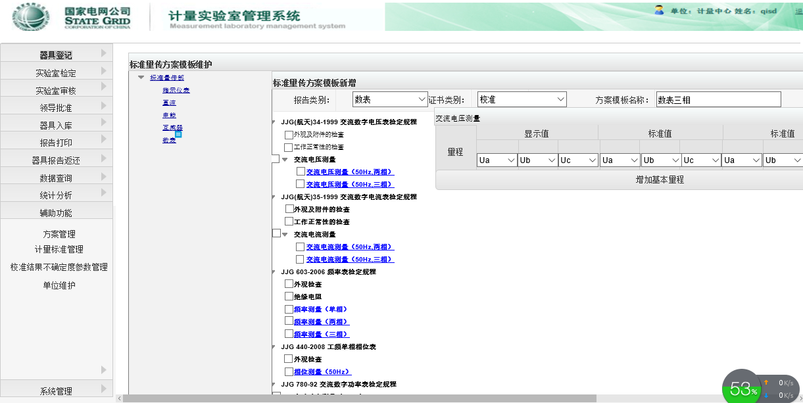
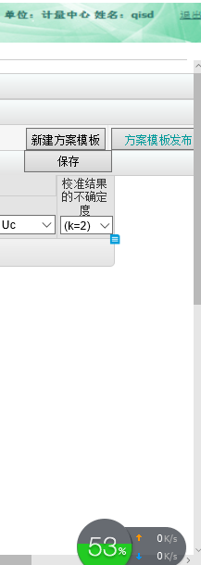

JJG315-1983-直流电压测量-正负极性
说明：灰色部分为按钮；蓝色部分下拉框选择，具体说明参加批注

选择检测项名称后对应页面初始如下：（整体页面形式参加DEMO，也可参看整体样式参考sheet）
更换标准器
增加通道
 | 标准器： | 标准器1408

 | 量程 |  |  | 标准值 |  | 显示值 |  |  |  | 相对误差 |  | 校准结果的不确定度
 |  |  |  |  |  | + |  | — |  | + | — | U (k= | 2 | )
 | 增加量程

点击按钮【更换标准器】可选择其他标准器
点击按钮【增加通道】，复制另外一套表头，可重复增加通道，页面展示如下：
更换标准器
增加通道
 | 标准器： | 标准器1408

 | 量程 |  |  | 标准值 |  | 显示值 |  |  |  | 相对误差 |  | 校准结果的不确定度
 |  |  |  |  |  | + |  | — |  | + | — | U (k= | 2 | )
 | 增加量程

 | 量程 |  |  | 标准值 |  | 显示值 |  |  |  | 相对误差 |  | 校准结果的不确定度
 |  |  |  |  |  | + |  | — |  | + | — | U (k= | 2 | )
 | 增加量程

点击按钮【增加量程】，弹出量程增加设置页面，页面设置信息如下：
 | 量程：输入数值
 | 检测点：输入数值
 | 小数位数：输入数值

输入设置值后根据设置生成量程数据,可多次增加量程，每次输入设置值
例如：量程 10，检测点：3，小数位数：4
 | 量程 |  |  | 标准值 |  | 显示值 |  |  |  | 相对误差 |  | 校准结果的不确定度
 |  |  |  |  |  | + |  | — |  | + | — | U (k= | 2 | )
 | 10 |  | V | 10.0000 | V |  | V |  | V
 |  |  |  | 6.0000 | V |  | V |  | V
 |  |  |  | 1.0000 | V |  | V |  | V
 | 增加量程
 | 计算规则如下：
 | 输入的检测点是3的时候，按照量程*100%，量程*60%，量程*10%作为默认标准值显示
 | 输入的检测点是5的时候，按照量程*100%，量程*80%，量程*60%，量程*40%，量程*20%作为默认标准值显示
 | 输入的检测点是10的时候，按照量程*100%，量程*90%，量程*80%，量程*70%，量程*60%，量程*50%，量程*40%，量程*30%，量程*20%，量程*10%，作为默认标准值显示
 | 检测点输入其他数值仅生成对应行数，标准值为空，量程按照输入值默认显示
 | 生成默认数据后都容许再手工修改

